皇品
皇品--报价单
系列 | 产品图片 | 产品名称 | 包装规格 | 折后价 | 批发价 | 零售价 | 备注 | 活动
冻干系列 |  | 冻干全期犬粮（三文鱼+蛋黄） | 1.5kg*10包/箱 | ￥45.38 | ￥59.00 | ￥96.00 |  | 10+3
 |  | 冻干全期犬粮（鸡肉+蛋黄） | 1.5kg*10包/箱 | ￥45.38 | ￥59.00 | ￥96.00
 |  | 冻干全期猫粮（三文鱼+蛋黄） | 1.5kg*10包/箱 | ￥48.46 | ￥63.00 | ￥99.00
 |  | 冻干全期猫粮（鸡肉+蛋黄） | 1.5kg*10包/箱 | ￥48.46 | ￥63.00 | ￥99.00
 |  | 冻干全期犬粮（三文鱼+蛋黄） | 6kg*2包/箱 | ￥155.38 | ￥202.00 | ￥325.00
 |  | 冻干全期犬粮（鸡肉+蛋黄） | 6kg*2包/箱 | ￥155.38 | ￥202.00 | ￥325.00
 |  | 冻干全期猫粮（三文鱼+蛋黄） | 6kg*2包/箱 | ￥160.00 | ￥208.00 | ￥335.00
 |  | 冻干全期猫粮（鸡肉+蛋黄） | 6kg*2包/箱 | ￥160.00 | ￥208.00 | ￥335.00
天然粮 |  | 成犬粮 | 15kg*1包/箱 | ￥157.27 | ￥173.00 | ￥290.00 |  | 10+1
 |  | 幼犬粮 | 15kg*1包/箱 | ￥166.36 | ￥183.00 | ￥310.00
经典系列 |  | 成犬粮 | 15kg*1包/箱 | ￥125.45 | ￥138.00 | ￥225.00 |  | 10+1
 |  | 幼犬粮 | 15kg*1包/箱 | ￥129.09 | ￥142.00 | ￥235.00
 |  | 成犬粮 | 20kg*1包/箱 | ￥177.27 | ￥195.00 | ￥300.00
 |  | 幼犬粮 | 20kg*1包/箱 | ￥182.73 | ￥201.00 | ￥310.00
 | 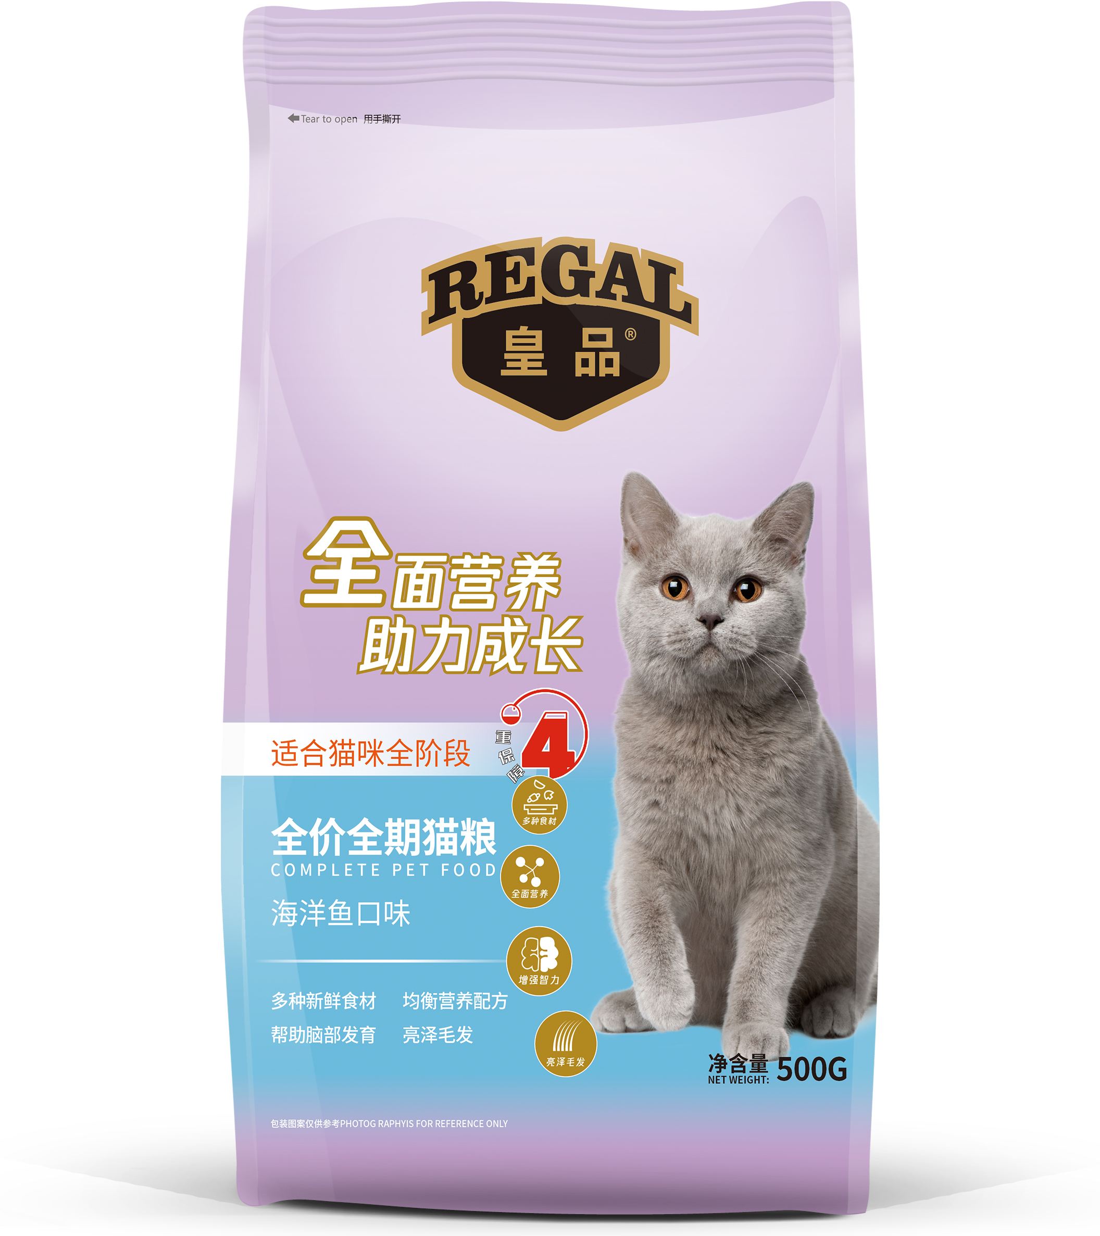 | 10KG全期猫粮（海洋鱼口味） | 10kg*1包/箱 | ￥106.36 | ￥117.00 | ￥165.00
 |  | 10KG全期猫粮（牛肉口味） | 10kg*1包/箱 | ￥106.36 | ￥117.00 | ￥165.00
 |  | 500G全期猫粮（海洋鱼口味） | 500g*20包/箱 | ￥127.27 | ￥140.00 | ￥215.00
 |  | 500G全期猫粮（牛肉口味） | 500g*20包/箱 | ￥127.27 | ￥140.00 | ￥215.00

